Hoja1
We have |  | Input
V1 (V) |  | R1.1 (ohms) | R1.2 (ohms) | R1.3 (ohms) | R1.4 (ohms) | R2.1 (ohms) | R2.2 (ohms) | R2.3 (ohms) | R2.4 (ohms) | Jumper con?
12 |  | 100 | 100 | 100 | 100 | 60.4 | 60.4 | 60.4 | 60.4 | 0
24 |  | 261 | 261 | 261 | 261 | 60.4 | 60.4 | 60.4 | 60.4 | 0
30 |  | 332 | 348 | 348 | 348 | 60.4 | 60.4 | 60.4 | 60.4 | 1

We want |  | So we want |  |  | Output according to the input
V2 (V) | I (A) | R1 (ohms) | R2 (ohms) |  | R1 (ohms) | R2 (ohms) | V2 (V) | V2 ERROR | I (A) | I ERROR
4.5 | 0.008 | 1666.6666667 | 1000 |  | 1650 | 1000 | 4.5283018868 | 0.63% | 0.0045283018868 | 43.40%
4.5 | 0.008 | 4333.3333333 | 1000 |  | 4320 | 1000 | 4.5112781955 | 0.25% | 0.0045112781955 | 43.61%
4.5 | 0.008 | 5666.6666667 | 1000 |  | 5620 | 1000 | 4.5317220544 | 0.70% | 0.0045317220544 | 43.35%

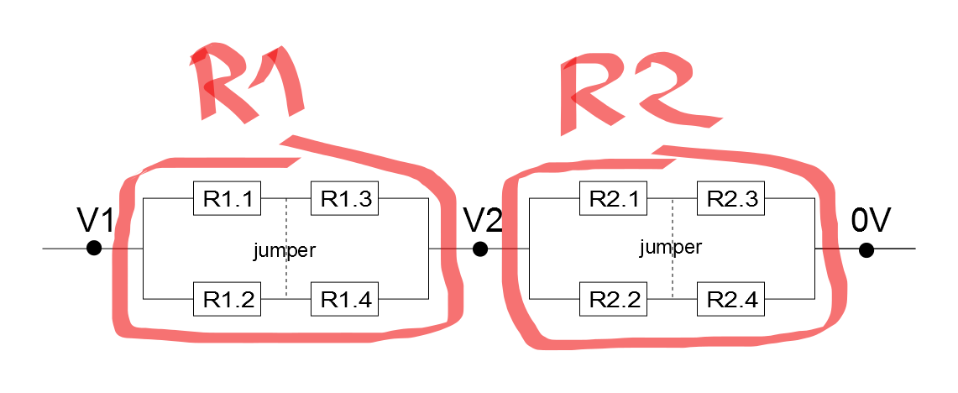
Schematic |  |  |  |  |  |  |  | Resistors order
 |  |  |  |  |  |  |  | V1 (V) | # Measurements of V1
 |  |  |  |  |  |  |  | 12 | 2
 |  |  |  |  |  |  |  | 24 | 1
 |  |  |  |  |  |  |  | 30 | 5

 |  |  |  |  |  |  |  | # Resistor | Val, (ohms) | Link
 |  |  |  |  |  |  |  | 8 | 1k
 |  |  |  |  |  |  |  | 2 | 1k65
 |  |  |  |  |  |  |  | 1 | 4k32
 |  |  |  |  |  |  |  | 5 | 5k62

 |  |  |  |  |  |  |  | old
 |  |  |  |  |  |  |  | 8 | 60.4 | http://es.rs-online.com/web/c/componentes-pasivos/resistencias-fijas/resistencias-fijas-de-orificio-pasante/#esid=cl_4294967294,cl_4294873141,cl_4294872920,cl_4294872137,cl_4294873461,cl_4294419660&applied-dimensions=4294817315,4294717341
 |  |  |  |  |  |  |  | 2 | 100 | http://es.rs-online.com/web/c/componentes-pasivos/resistencias-fijas/resistencias-fijas-de-orificio-pasante/#esid=cl_4294967294,cl_4294873141,cl_4294872920,cl_4294872137,cl_4294873461,cl_4294419660&applied-dimensions=4294817315,4294866377
 |  |  |  |  |  |  |  | 1 | 261 | http://es.rs-online.com/web/c/componentes-pasivos/resistencias-fijas/resistencias-fijas-de-orificio-pasante/#esid=cl_4294967294,cl_4294873141,cl_4294872920,cl_4294872137,cl_4294873461,cl_4294419660&applied-dimensions=4294817315,4294855806
 |  |  |  |  |  |  |  | 5 | 332 | http://es.rs-online.com/web/c/componentes-pasivos/resistencias-fijas/resistencias-fijas-de-orificio-pasante/#esid=cl_4294967294,cl_4294873141,cl_4294872920,cl_4294872137,cl_4294873461,cl_4294419660&applied-dimensions=4294817315,4294866270
 |  |  |  |  |  |  |  | 15 | 348 | http://es.rs-online.com/web/c/componentes-pasivos/resistencias-fijas/resistencias-fijas-de-orificio-pasante/#esid=cl_4294967294,cl_4294873141,cl_4294872920,cl_4294872137,cl_4294873461,cl_4294419660&applied-dimensions=4294817315,4294855796

